상품제안서
샤오미 포토프린터 사진 인화기 핸드폰 휴대폰 스마트폰 프린트기 프린터기 휴대용 출력기 1S | 상품코드: F31504

 |  |  |  |  |  |  | 02-412-0044 | www.easy1.co.kr
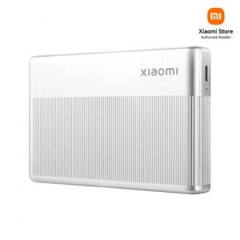

【상세/제작정보】

【인쇄/포장옵션】 | 레이저, 컬러필름인쇄 / 포장지포장

【공급단가】 | 수량 | 20~ | 50~ | 100~ | 300~ | 500~
*VAT별도 | 단가 | 78,750원 | 77,490원 | 75,600원 | 73,710원 | 72,450원

【상품 URL】 | http://www.easy1.co.kr/src/goods_detail.php?gdno=31504

